在職老齢年金制度の見直し
【在職老齢年金計算シート】(令和4年4月1日以後使用分)

 | <事例1> | 支給停止調整額 ⑤ | 510,000 | (令和4年度から令和8年度＊1までの額をプルダウンメニューからご選択下さい)
 | 基本月額 ① |  | 150,000 | 150,000 |  | ↓
 | 総報酬月額相当額 ②=③+④×1/12 |  | 425,000 | 425,000 |  | 令和4年度 の額 | 470,000
 | 標準報酬月額 ③＊1 |  | 300,000 |  |  | 令和5年度 の額 | 480,000
 | 当該月以前１年間の標準賞与額の合計 ④＊2 |  | 1,500,000 |  |  | 令和6年度 の額 | 500,000
 | 在職老齢年金による支給停止額 ⑥=(①+②-⑤)×1/2 (なお、0と表示された場合は、支給停止額はありません) |  | 32,500 | 32,500 |  | 令和7年度 の額 | 510,000
 | 差引年金額 ⑦=①－⑥ |  | 117,500 |  |  | 令和8年度 の額 | 620,000 | ＊1 ただし、法定額で、実際の「支給停止調整額」は法定額に規定上の調整率を乗じて得た額となります。令和8年4月１日施行予定につき、参考までに
 | 標準報酬月額③＋差引年金額⑦ |  | 417,500 |  |  |  | ↳ | 改正厚生年金保険法第46条第3項に規定されている「支給停止調整額」です

● 60歳台前半の在職老齢年金の場合 |  |  | ↓ | ↓
・ | 定額部分も調整の対象になります。 |  | 入力欄 | 「基本月額」150,000円+「総報酬月額相当額」425,000円>「支給停止調整額」510,000円の場合ですので、その超えた額の1/2が支給停止額となります。
・ | 加給年金額＊3は調整の対象外です。

● 60歳台後半(70歳以上)の在職老齢年金の場合
・ | 加給年金額は調整の対象外です。
・ | 経過的加算額＊4や繰下げ加算額は調整の対象外です。
・ | 国民年金の老齢基礎年金は調整の対象外です。

＊１ | 70歳以上の在職老齢年金の場合には、「標準報酬月額に相当する額」に読み替えて下さい。
＊２ | 70歳以上の在職老齢年金の場合には、「当該月以前1年間の標準賞与額及び標準賞与額に相当する額の総額」に読み替えて下さい。
＊３ | 詳細は下記リンク先にあるPDF資料をご参照下さい。
 | https://www.sroffice-ishikawa.com/inf_2_41111.pdf
＊４ | 詳細は下記リンク先にあるPDF資料をご参照下さい。
 | https://www.sroffice-ishikawa.com/inf_2_1211.pdf

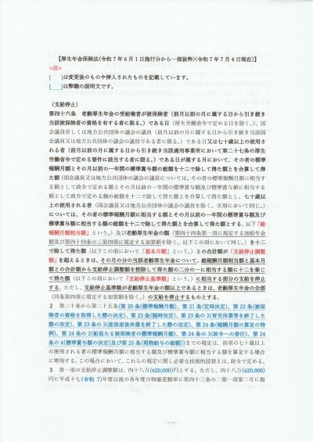
 | <厚生年金保険法第46条第1項> |  | 左記<厚生年金保険法第46条第1項>には、下記のような規定があります。 「総報酬月額相当額」と「基本月額」との合計額が支給停止調整額を超えるときは、その月の分の当該老齢厚生年金について、「総報酬月額相当額」と「基本月額」との合計額から「支給停止調整額」を控除して得た額の1/2に相当する額に12を乗じて得た額(「支給停止基準額」)に相当する部分の支給を停止する。 上記<事例1>に当てはめて考えてみると、 ・当該超える額➨425,000円+150,000円-510,000円(令和7年度の額)=65,000円 ・「支給停止基準額」➨当該超える額65,000円×1/2×12=390,000円 ・当該老齢厚生年金➨「基本月額」150,000円×12=1,800,000円のうち、上記「支給停止基準額」390,000円が支給停止の対象となり、差引1,410,000円が実際の当該老齢厚生年金の支給額になるということが言えます。さらに、1,410,000円/12=117,500円が実際に支給される「基本月額」になるということも言えます。そして、当初の「基本月額」150,000円から当該額117,500円を控除して得た額である32,500円が、同条項に規定された『その月の分の当該老齢厚生年金について』の意味するところだと考えます。

 | <事例2> | 支給停止調整額 ⑤ | 510,000 | (令和4年度から令和8年度＊1までの額をプルダウンメニューからご選択下さい)
 | 基本月額 ① |  | 200,000 | 0 | *3 | 上記<厚生年金保険法第46条第1項>の末尾但書には、下記の規定があります。 ただし、「支給停止基準額」が老齢厚生年金の額以上であるときは、老齢厚生年金の全部の支給を停止するものとする。 左記<事例2>に当てはめると、 ・当該超える額➨775,000円+200,000円-510,000円(同)=465,000円 ・「支給停止基準額」➨当該超える額465,000円×1/2×12=2,790,000円 ・当該老齢厚生年金➨「基本月額」200,000円×12=2,400,000円 ・「支給停止基準額」>当該老齢厚生年金ということになり、当該老齢厚生年金の全部の支給が停止されることになると考えます。
 | 総報酬月額相当額 ②=③+④×1/12 |  | 775,000 | 775,000
 | 標準報酬月額 ③＊1 |  | 650,000
 | 当該月以前１年間の標準賞与額の合計 ④＊2 |  | 1,500,000
 | 在職老齢年金による支給停止額 ⑥=(①+②-⑤)×1/2 (なお、0と表示された場合は、支給停止額はありません) |  | 200,000 | 200,000 | *2
 | 差引年金額 ⑦=①－⑥ |  | 0
 | 標準報酬月額③＋差引年金額⑦ |  | 650,000

 |  |  | ↓ | ↓
 |  |  | 入力欄 | 支給停止額(月額)≧基本月額となる場合は、その月の年金額は全額支給停止となります。そのことは平たく言えば、年金の受給額に比し、月々の働いて得た額のほうがかなり多い場合には、年金の受給額を全額支給停止にしますということです。

 |  |  |  | *2 当該<事例2>の場合の実際の在職老齢年金による「支給停止額(月額)」は232,500円(=(200,000円+775,000円-510,000円)×1/2)となります。つまり、「支給停止額(月額)」≧「基本月額」となります。この場合には、「支給停止額(月額)」が「基本月額」200,000円と同額になるよう、当該欄に計算式を組み込んでいますので、お含みおきください。従って、*3欄は必然的に0となります。

 | <厚生労働省年金局に対する質問>
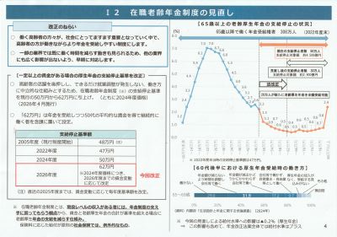
 |  |  |  |  |  |  | 令和7年6月30日に開催された厚生労働省社会保障審議会年金部会において配布された「資料１ 社会経済の変化を踏まえた年金制度の機能強化のための国民年金法等の一部を改正する等の法律(令和７年法律第74号)の概要等」の中にある「I 2 在職老齢年金制度の見直し」とする解説文等左方の「支給停止基準額」表につき、『当該表は「支給停止調整額」のことを言っているのではないか』旨の質問(R7.7/1)を投げ掛けています。「支給停止調整額」については、今般の改正において、改正厚生年金保険法第46条第3項として、現行の法定額480,000円を620,000円に見直されていること、「支給停止基準額」というのはそもそも、在職老齢年金制度の対象者たる老齢厚生年金の受給者個々に算定されるものであって、「支給停止調整額」のように当該受給者全体に対し一律に適用されるものではないことを踏まえると、当該表の題目としては、「支給停止調整額」とすべきではないかと思われます。ただ、当方に認識違いがあるといけませんので、そのことのご回答を求めているわけです。そのご回答をもって、改めてこの場で確かなことをご報告申し上げたいと思っています。

 |  |  |  |  |  |  |  |  | ↓

 |  |  |  |  |  |  | <厚生労働省年金局からの回答(R7.10.8)> 『お尋ねの資料の「Ⅰ２ 在職老齢年金制度の見直し」に記載されている支給停止基準額と改正後の厚生年金保険法第46条に規定されている支給停止調整額は同一のものです。』(弊職受信のメール上の原文通り)とのことです。同一というのは、改正後の厚生年金保険法(令和8年4月1日施行分)第46条第3項を読む限りでも無理があるところですが、厚生労働省年金局が発出してきた今般の年金制度改革に係る様々な文書においては、一般向けに分かりやすくするためであろうと思われますが、難解さがある「支給停止調整額」ではなく「支給停止の基準額」という表現が多用されており、その延長上の表現が当該資料において「支給停止基準額」になったものと想像されます。従って、当該資料の「支給停止基準額」表は、「支給停止調整額」表に読替ていただければと思います。なお、この「支給停止調整額」620,000円は令和6年度の賃金水準を基にした金額とのことですので、実際の令和8年度の「支給停止調整額」は、賃金や物価の変動を踏まえて最終的に調整されて、令和8年1月下旬には公表されるものと思われます。その点はお含みおきくださいますようお願い申し上げます。

標準報酬月額の上限の段階的引き上げ
標準報酬月額の上限の段階的引き上げについて

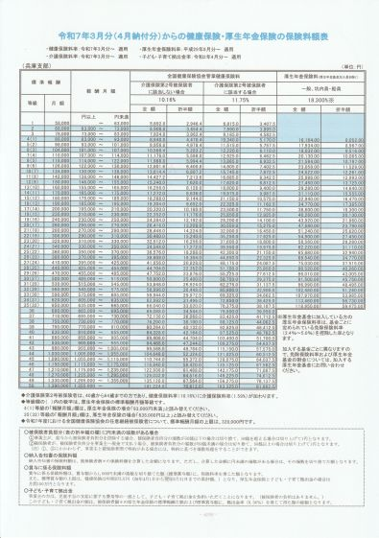
 | 標準報酬月額の上限の段階的引き上げ

 | 等級 | 標準報酬月額 | 報酬月額 |  |  |  | 厚生年金保険料 |  | 18.3% | ※1
 |  |  |  |  |  |  | 全額 | 折半額 | －
 | 31 | 620,000 | 605,000 | 以上 | 635,000 | 未満 | 113,460 | 56,730 | 現行法定額
 | 32 | 650,000 | 635,000 | 以上 | 665,000 | 未満 | 118,950 | 59,475 | ※2
 | 33 | 680,000 | 665,000 | 以上 | 695,000 | 未満 | 124,440 | 62,220 | R9.9月から
 | 34 | 710,000 | 695,000 | 以上 | 730,000 | 未満 | 129,930 | 64,965 | R10.9月から
 | 35 | 750,000 | 730,000 | 以上 |  |  | 137,250 | 68,625 | R11.9月から

 | ※1 | 平成29年9月を最後に引上げが終了し、厚生年金保険料率は18.3％で固定されています。

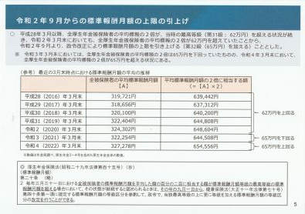
 | ※2

 |  | 現行の厚生年金保険法(R7.6.1施行分)第20条※3では、第31級が標準報酬月額の上限となっていますが、上記「令和2年9月からの標準報酬月額の上限の引き上げ」の資料(厚生労働省ホームページより引用)によれば、同条第2項に規定された「標準報酬月額の等級の上限の弾力的変更」※4により、第31級の上にさらに等級を加える標準報酬月額の等級区分の改定がなされたことで、実際には第32級(標準報酬月額650,000円)が最高等級とされています。そして、今般の「社会経済の変化を踏まえた年金制度の機能強化のための国民年金法等の一部を改正する等の法律」の成立により、令和9年9月1日、令和10年9月1日及び令和11年9月1日といった具合に、標準報酬月額の上限が段階的に引き上げられることになり、これらは法定額として規定されることになります。

※ 協会けんぽ(兵庫支部)ホームページより引用

 | ※3 | 改正厚生年金保険法第20条の新旧対照表(厚生労働省ホームページより引用)等の資料(一部、弊職作成分あり)はこちらからどうぞ

 | ※4 | 「標準報酬月額の等級の上限の弾力的変更」についても、改正されています。施行予定日は令和9年9月1日です。※3に掲げた弊職作成の資料の中に記載しています。

保険料調整制度
保険料調整制度(厚生年金保険料の場合)
国民年金の第3号被保険者である妻が第2号被保険者である夫の被扶養配偶者のままである場合、国民年金保険料を負担しなくても基礎年金が支給されます。しかし、そのままでは、厚生年金は支給されず、老後の生活に不安を抱えることになるかもしれません。しかし、今後予定される「被用者保険の適用拡大＊」に伴い、厚生年金保険等の加入に繋がることで、様々な所得保障が得られることになります。ただ、厚生年金保険料等の負担により給与の手取りが従前に比し減ってしまう心配が一方であります。そのような心配を少しでも軽減できるよう、令和8年10月1日から、年収151万円以下の場合、3年間に限り、勤め先の企業が本来の折半ではなく、最大75%分を負担できる特例が設けられることになりました。これを「保険料調整制度(就業調整を減らすための保険料調整)」と言います。＊「被用者保険の適用拡大(企業規模要件の段階的な撤廃(R9.10～)等)」前であっても、企業自らの判断で当該制度の活用が可能となります
等級 | 標準報酬月額 | 年収換算 | 報酬月額 |  |  |  | 厚生年金保険料(本来の額) |  | 18.3% | ※1 | 調整後の負担額 |  | 調整後の増減額
 |  |  |  |  |  |  | 全額 | 折半額 | 労働者 負担率 ※2 | 事業主 負担率 | 労働者 ※3 | 事業主 | 労働者 | 事業主 | ※2 | 1年目 ～ 2年目 | 3年目
1 | 88,000 | 1,060,000 | ～ |  | 93,000 | 未満 | 16,104.00 | 8,052 | 25.0% | 75.0% | 4,026 | 12,078 | ▲ 4,026 | 4,026 |  | 25% | 37.5%
2 | 98,000 | 1,180,000 | 93,000 | 以上 | 101,000 | 未満 | 17,934.00 | 8,967 | 30.0% | 70.0% | 5,380 | 12,554 | ▲ 3,587 | 3,587 |  | 30% | 40.0%
3 | 104,000 | 1,250,000 | 101,000 | 以上 | 107,000 | 未満 | 19,032.00 | 9,516 | 36.0% | 64.0% | 6,852 | 12,180 | ▲ 2,664 | 2,664 |  | 36% | 43.0%
4 | 110,000 | 1,320,000 | 107,000 | 以上 | 114,000 | 未満 | 20,130.00 | 10,065 | 41.0% | 59.0% | 8,253 | 11,877 | ▲ 1,812 | 1,812 |  | 41% | 45.5%
5 | 118,000 | 1,420,000 | 114,000 | 以上 | 122,000 | 未満 | 21,594.00 | 10,797 | 45.0% | 55.0% | 9,717 | 11,877 | ▲ 1,080 | 1,080 |  | 45% | 47.5%
6 | 126,000 | 1,510,000 | 122,000 | 以上 | 130,000 | 未満 | 23,058.00 | 11,529 | 48.0% | 52.0% | 11,068 | 11,990 | ▲ 461 | 461 |  | 48% | 49.0%
 |  |  |  |  |  |  |  |  |  | ➨ | 入力(選択)欄
※1 | 平成29年9月を最後に引上げが終了し、厚生年金保険料率は18.3％で固定されています。
※2 | 令和7年6月30日に開催された厚生労働省社会保障審議会年金部会において配布された「資料１ 社会経済の変化を踏まえた年金制度の機能強化のための国民年金法等の一部を改正する等の法律(令和７年法律第74号)の概要等」の中にある「I 1 被用者保険の適用拡大」とする解説文等のうち「被保険者への支援(就業調整を減らすための保険料調整)」の末尾に記載のある「※3 3年目は軽減割合を半減」との但書に従い、当該欄では、2年目までの労働者負担率と3年目でのそれとを区別するために、各等級区分ごとにいずれかの率をプルダウンから選択できるようにしています。プルダウンをクリックして、下方に表示されるのが3年目の労働者負担率となります。

※3 | 便宜上、労働者(被保険者)の負担額に算出にあたり、50銭以下の場合は切り捨て、50銭を超える場合は切り上げて1円にする形の計算式としています。
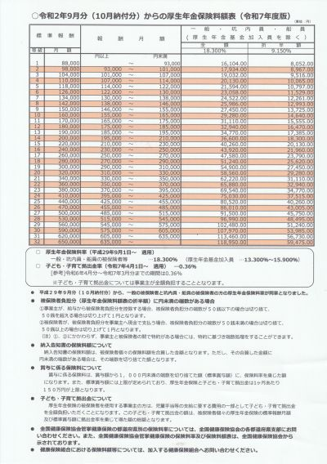
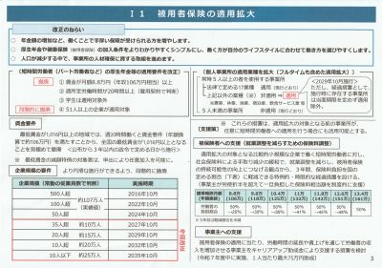

※ 厚生労働省ホームページより引用

 |  |  |  |  |  |  |  | ※ 日本年金機構ホームページより引用

保険料調整制度(健康保険料の場合)(協会けんぽ兵庫支部の場合)※7 |  |  |  |  |  |  |  |  |  |  |  |  |  |  | ※4 | 兵庫支部以外の場合は、それぞれの支部の料率に置き換えて下さい
 |  |  |  |  |  |  |  |  |  |  |  |  |  |  |  | 介護保険無 | 介護保険有
等級 | 標準報酬月額 | 年収換算 | 報酬月額 |  |  |  | 健康保険料(本来の額) |  | 10.16% | ※4 | 調整後の負担額 |  | 調整後の増減額 |  |  | 10.16% | 11.75%
 |  |  |  |  |  |  | 全額 | 折半額 | 労働者 負担率 ※5 | 事業主 負担率 | 労働者 ※6 | 事業主 | 労働者 | 事業主 | ※5 | 1年目 ～ 2年目 | 3年目
1 | 58,000 | 700,000 | ～ |  | 63,000 | 未満 | 5,892.80 | 2,946 | 25.0% | 75.0% | 1,473 | 4,420 | ▲ 1,473 | 1,474 |  | 25% | 37.5%
2 | 68,000 | 820,000 | 63,000 | 以上 | 73,000 | 未満 | 6,908.80 | 3,454 | 25.0% | 75.0% | 1,727 | 5,182 | ▲ 1,727 | 1,728 |  | 25% | 37.5%
3 | 78,000 | 940,000 | 73,000 | 以上 | 83,000 | 未満 | 7,924.80 | 3,962 | 25.0% | 75.0% | 1,981 | 5,944 | ▲ 1,981 | 1,982 |  | 25% | 37.5%
4 | 88,000 | 1,060,000 | 83,000 | 以上 | 93,000 | 未満 | 8,940.80 | 4,470 | 25.0% | 75.0% | 2,235 | 6,706 | ▲ 2,235 | 2,236 |  | 25% | 37.5%
5 | 98,000 | 1,180,000 | 93,000 | 以上 | 101,000 | 未満 | 9,956.80 | 4,978 | 30.0% | 70.0% | 2,987 | 6,970 | ▲ 1,991 | 1,992 |  | 30% | 40.0%
6 | 104,000 | 1,250,000 | 101,000 | 以上 | 107,000 | 未満 | 10,566.40 | 5,283 | 36.0% | 64.0% | 3,804 | 6,762 | ▲ 1,479 | 1,479 |  | 36% | 43.0%
7 | 110,000 | 1,320,000 | 107,000 | 以上 | 114,000 | 未満 | 11,176.00 | 5,588 | 41.0% | 59.0% | 4,582 | 6,594 | ▲ 1,006 | 1,006 |  | 41% | 45.5%
8 | 118,000 | 1,420,000 | 114,000 | 以上 | 122,000 | 未満 | 11,988.80 | 5,994 | 45.0% | 55.0% | 5,395 | 6,594 | ▲ 599 | 600 |  | 45% | 47.5%
9 | 126,000 | 1,510,000 | 122,000 | 以上 | 130,000 | 未満 | 12,801.60 | 6,401 | 48.0% | 52.0% | 6,145 | 6,657 | ▲ 256 | 256 |  | 48% | 49.0%
 |  |  |  |  |  |  |  |  |  | ➨ | 入力(選択)欄
※4 | 健康保険料率の場合、協会けんぽ各支部によって違いますし、その中に介護保険料が含まれている場合とそうでない場合でも、当然、料率が違ってきますので、当該欄において、いずれかの率をプルダウンから選択できるようにしています。プルダウンをクリックして、下方に表示されるのが含まれている場合となります。

※5 | 令和7年6月30日に開催された厚生労働省社会保障審議会年金部会において配布された「資料１ 社会経済の変化を踏まえた年金制度の機能強化のための国民年金法等の一部を改正する等の法律(令和７年法律第74号)の概要等」の中にある「I 1 被用者保険の適用拡大」とする解説文等のうち「被保険者への支援(就業調整を減らすための保険料調整)」の末尾に記載のある「※3 3年目は軽減割合を半減」との但書に従い、当該欄では、2年目までの労働者負担率と3年目でのそれとを区別するために、各等級区分ごとにいずれかの率をプルダウンから選択できるようにしています。プルダウンをクリックして、下方に表示されるのが3年目の労働者負担率となります。

※6 | 便宜上、労働者(被保険者)の負担額に算出にあたり、50銭以下の場合は切り捨て、50銭を超える場合は切り上げて1円にする形の計算式としています。
※7 | 上記「I 1 被用者保険の適用拡大」とする解説文等では、厚生年金保険料のことしか言及されていませんが、「社会経済の変化を踏まえた年金制度の機能強化のための国民年金法等の一部を改正する等の法律案要綱 第二十七 施行期日等 五 短時間被保険者の厚生年金保険料等に関する経過措置」の中で、健康保険についても規定され、対象者を健康保険の標準報酬月額等級のうち第1級から第9級までに該当する者に限る旨記載されています。なお、労働者負担率については、第1級から第3級までの分は弊職が調べる限りでは不明となっています。判明次第、上表に正確な率を反映させます。とりあえず、2年目までの労働者負担率と3年目でのそれとは第4級と同じものにしています。

 | 「社会経済の変化を踏まえた年金制度の機能強化のための国民年金法等の一部を改正する等の法律案要綱 第二十七 施行期日等 五 短時間被保険者の厚生年金保険料等に関する経過措置」はこちらからどうぞ(厚生労働省ホームページより引用)

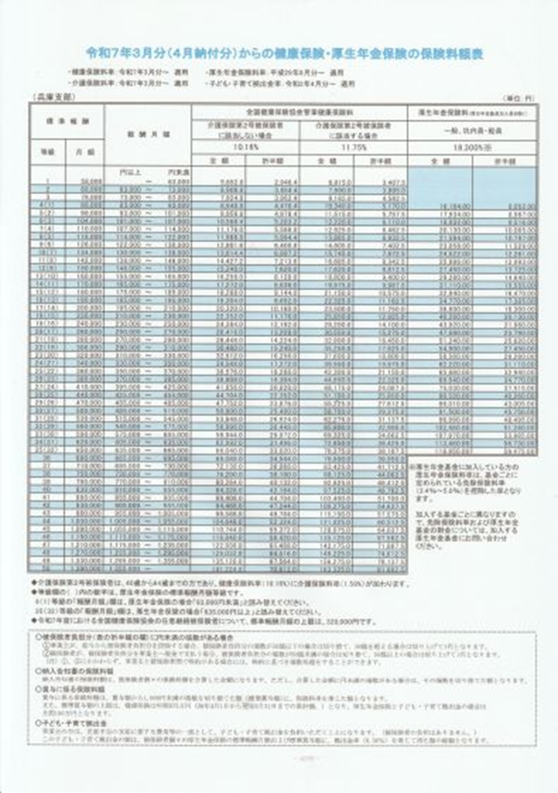
 |  |  |  |  |  |  |  |  | 保険料調整制度(厚生年金保険料+健康保険料)
 |  |  |  |  |  |  |  |  | 等級 ( 厚年) | 標準報酬月額 | 年収換算 | 報酬月額 |  |  |  | 調整後の負担額 |  | 調整後の増減額
 |  |  |  |  |  |  |  |  |  |  |  |  |  |  |  | 労働者 | 事業主 | 労働者 | 事業主
 |  |  |  |  |  |  |  |  | 1 | 58,000 | 700,000 | ～ |  | 63,000 | 未満 | 1,473 | 4,420 | ▲ 1,473 | 1,474
 |  |  |  |  |  |  |  |  | 2 | 68,000 | 820,000 | 63,000 | 以上 | 73,000 | 未満 | 1,727 | 5,182 | ▲ 1,727 | 1,728
 |  |  |  |  |  |  |  |  | 3 | 78,000 | 940,000 | 73,000 | 以上 | 83,000 | 未満 | 1,981 | 5,944 | ▲ 1,981 | 1,982
 |  |  |  |  |  |  |  |  | 4(1) | 88,000 | 1,060,000 | 83,000 | 以上 | 93,000 | 未満 | 6,261 | 18,784 | ▲ 6,261 | 6,262
 |  |  |  |  |  |  |  |  | 5(2) | 98,000 | 1,180,000 | 93,000 | 以上 | 101,000 | 未満 | 8,367 | 19,524 | ▲ 5,578 | 5,579
 |  |  |  |  |  |  |  |  | 6(3) | 104,000 | 1,250,000 | 101,000 | 以上 | 107,000 | 未満 | 10,656 | 18,942 | ▲ 4,143 | 4,143
 |  |  |  |  |  |  |  |  | 7(4) | 110,000 | 1,320,000 | 107,000 | 以上 | 114,000 | 未満 | 12,835 | 18,471 | ▲ 2,818 | 2,818
 |  |  |  |  |  |  |  |  | 8(5) | 118,000 | 1,420,000 | 114,000 | 以上 | 122,000 | 未満 | 15,112 | 18,471 | ▲ 1,679 | 1,680
 |  |  |  |  |  |  |  |  | 9(6) | 126,000 | 1,510,000 | 122,000 | 以上 | 130,000 | 未満 | 17,213 | 18,647 | ▲ 717 | 717

※ 協会けんぽ(兵庫支部)ホームページより引用

